Прайс-Лист
 |  |  | www.newland.com.ua
 |  |  | www.opt.moda |  |  |  |  |  | 0 | 0.00
 |  |  | www.newland.com.ua/viber | optom@newland.com.ua
Бренд |  | Артикул | Товар | Колір | Код | Розмір | Ціна | Ціна зі знижкою | Замовлення | Загальна сума
 | ДЛЯ ДІВЧИНКИ/ХЛОПЧИКА
 | Breeze
 | БОДІ-ФУТБОЛКА
 | Breeze | 1103 | Боді-Футболка | Трикотаж; Бавовна100%;
 |  |  |  | білий |  |  | 2.15
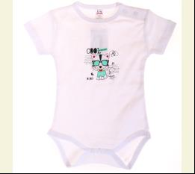
 |  |  |  | Ростовка | 941618 | 74, 80, 86, 92, 98 (5 шт) | 10.75 | 10.75

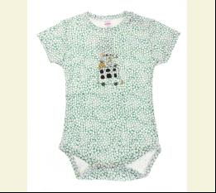
 |  |  |  | білий/зелений |  |  | 2.15
 |  |  |  | Ростовка | 940930 | 74, 80, 86, 92, 98 (5 шт) | 10.75 | 10.75

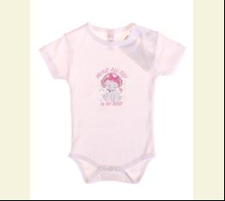
 |  |  |  | білий/рожевий |  |  | 2.15
 |  |  |  | Ростовка | 941619 | 74, 80, 86, 92, 98 (5 шт) | 10.75 | 10.75

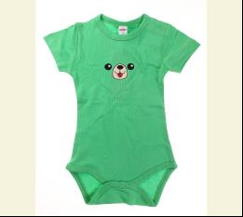
 |  |  |  | зелений |  |  | 2.15
 |  |  |  | Ростовка | 940932 | 74, 80, 86, 92, 98 (5 шт) | 10.75 | 10.75

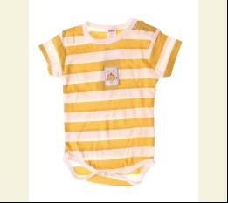
 |  |  |  | кремовий/гірчичний |  |  | 2.15
 |  |  |  | Ростовка | 919863 | 74, 80, 86, 92, 98 (5 шт) | 10.75 | 10.75

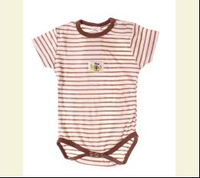
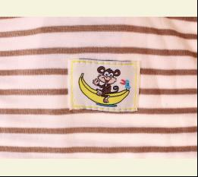
 |  |  |  | кремовий/коричневий |  |  | 2.15
 |  |  |  | Ростовка | 919864 | 74, 80, 86, 92, 98 (5 шт) | 10.75 | 10.75

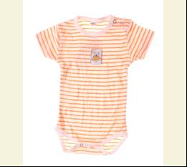
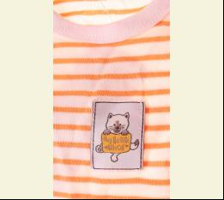
 |  |  |  | кремовий/помаранчевий |  |  | 2.15
 |  |  |  | Ростовка | 919865 | 74, 80, 86, 92, 98 (5 шт) | 10.75 | 10.75

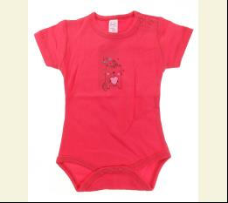
 |  |  |  | червоний |  |  | 2.15
 |  |  |  | Ростовка | 940935 | 74, 80, 86, 92, 98 (5 шт) | 10.75 | 10.75

 | БОДІ-ФУФАЙКА
 | Breeze | 16574 | Боді-Футболка з довгим рукавом | Трикотаж; Бавовна100%;
 |  |  |  | білий/блакитний |  |  | 2.05
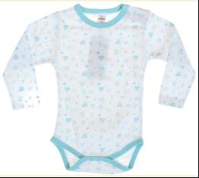
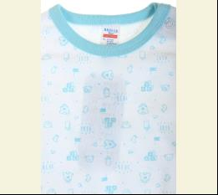
 |  |  |  | Ростовка | 944602 | 74, 80, 86, 92, 98 (5 шт) | 10.25 | 10.25

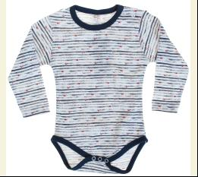
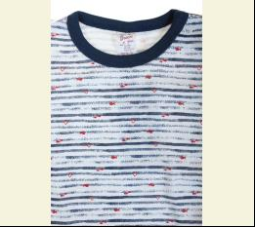
 |  |  |  | білий/синій |  |  | 2.05
 |  |  |  | Ростовка | 944603 | 74, 80, 86, 92, 98 (5 шт) | 10.25 | 10.25

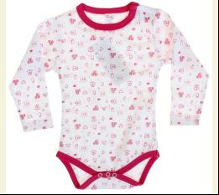
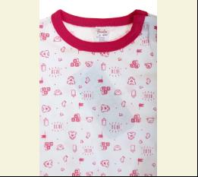
 |  |  |  | білий/фуксія |  |  | 2.05
 |  |  |  | Ростовка | 944604 | 74, 80, 86, 92, 98 (5 шт) | 10.25 | 10.25

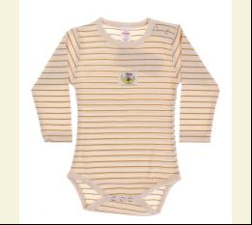
 | Breeze | 1027 | Боді-Футболка з довгим рукавом | Трикотаж; Бавовна100%;
 |  |  |  | бежевий |  |  | 2.20
 |  |  |  | Ростовка | 903560 | 74, 80, 86, 92, 98 (5 шт) | 11.00 | 11.00

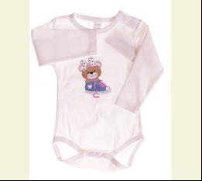
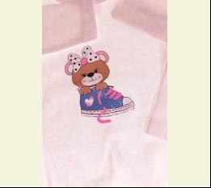
 |  |  |  | білий/бежевий |  |  | 2.20
 |  |  |  | Ростовка | 939321 | 74, 80, 86, 92, 98 (5 шт) | 11.00 | 11.00

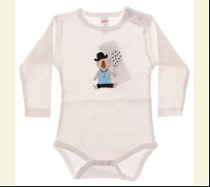
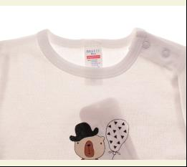
 |  |  |  | білий/блакитний |  |  | 2.20
 |  |  |  | Ростовка | 903289 | 74, 80, 86, 92, 98 (5 шт) | 11.00 | 11.00

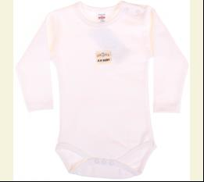
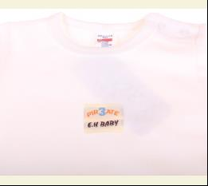
 |  |  |  | білий/жовтий |  |  | 2.20
 |  |  |  | Ростовка | 945388 | 74, 80, 86, 92, 98 (5 шт) | 11.00 | 11.00

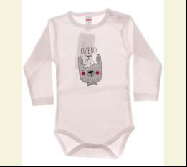
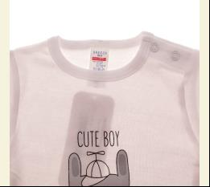
 |  |  |  | білий/сірий |  |  | 2.20
 |  |  |  | Ростовка | 908398 | 74, 80, 86, 92, 98 (5 шт) | 11.00 | 11.00

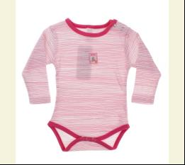
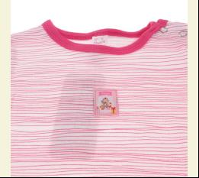
 |  |  |  | білий/т-рожевий |  |  | 2.20
 |  |  |  | Ростовка | 904767 | 74, 80, 86, 92, 98 (5 шт) | 11.00 | 7.70

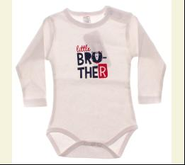
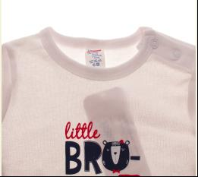
 |  |  |  | білий/т-синій |  |  | 2.20
 |  |  |  | Ростовка | 903786 | 74, 80, 86, 92, 98 (5 шт) | 11.00 | 11.00

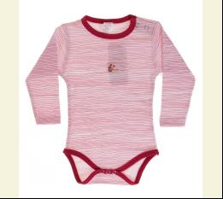
 |  |  |  | білий/фуксія |  |  | 2.20
 |  |  |  | Ростовка | 900242 | 74, 80, 86, 92, 98 (5 шт) | 11.00 | 11.00

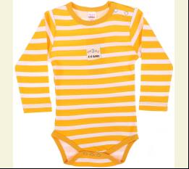
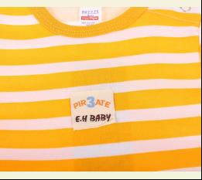
 |  |  |  | жовтий/білий |  |  | 2.20
 |  |  |  | Ростовка | 904768 | 74, 80, 86, 92, 98 (5 шт) | 11.00 | 4.95

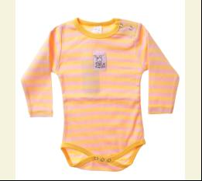
 |  |  |  | жовтий/рожевий |  |  | 2.20
 |  |  |  | Ростовка | 907444 | 74, 80, 86, 92, 98 (5 шт) | 11.00 | 7.70

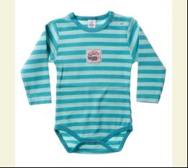
 |  |  |  | зелений |  |  | 2.20
 |  |  |  | Ростовка | 931606 | 74, 80, 86, 92, 98 (5 шт) | 11.00 | 11.00

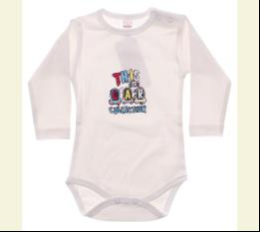
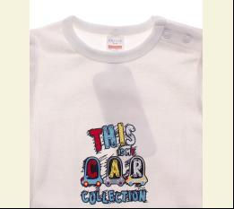
 |  |  |  | кремовий/блакитний |  |  | 2.20
 |  |  |  | Ростовка | 900247 | 74, 80, 86, 92, 98 (5 шт) | 11.00 | 11.00

 |  |  |  | кремовий/жовтий |  |  | 2.20
 |  |  |  | Ростовка | 916543 | 74, 80, 86, 92, 98 (5 шт) | 11.00 | 11.00

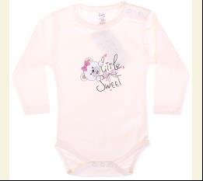
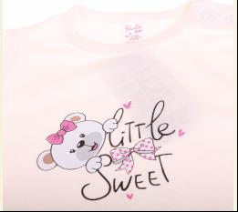
 |  |  |  | кремовий/рожевий |  |  | 2.20
 |  |  |  | Ростовка | 903294 | 74, 80, 86, 92, 98 (5 шт) | 11.00 | 11.00

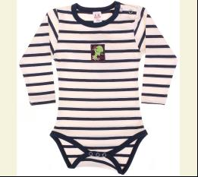
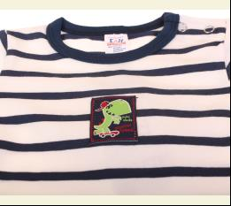
 |  |  |  | кремовий/т-синій |  |  | 2.20
 |  |  |  | Ростовка | 945793 | 74, 80, 86, 92, 98 (5 шт) | 11.00 | 11.00

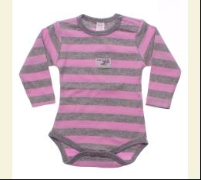
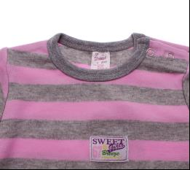
 |  |  |  | ліловий/м-сірий |  |  | 2.20
 |  |  |  | Ростовка | 912684 | 74, 80, 86, 92, 98 (5 шт) | 11.00 | 11.00

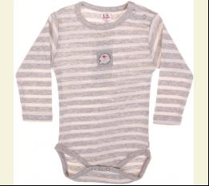
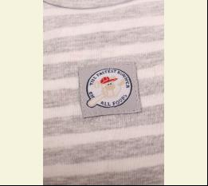
 |  |  |  | м-с-сірий/кремовий |  |  | 2.20
 |  |  |  | Ростовка | 945794 | 74, 80, 86, 92, 98 (5 шт) | 11.00 | 11.00

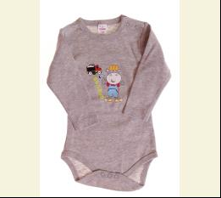
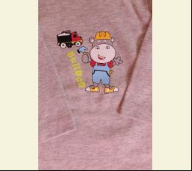
 |  |  |  | м-сірий/жовтий |  |  | 2.20
 |  |  |  | Ростовка | 939323 | 74, 80, 86, 92, 98 (5 шт) | 11.00 | 11.00

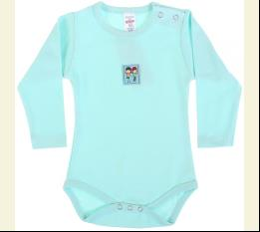
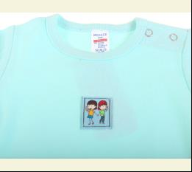
 |  |  |  | мятний |  |  | 2.20
 |  |  |  | Ростовка | 931607 | 74, 80, 86, 92, 98 (5 шт) | 11.00 | 11.00

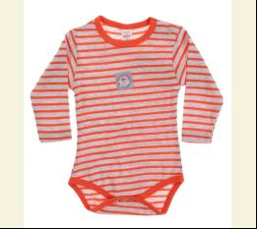
 |  |  |  | помаранчевий/м-сірий |  |  | 2.20
 |  |  |  | Ростовка | 936369 | 74, 80, 86, 92, 98 (5 шт) | 11.00 | 11.00

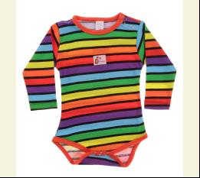
 |  |  |  | різнокольоровий |  |  | 2.20
 |  |  |  | Ростовка | 936370 | 74, 80, 86, 92, 98 (5 шт) | 11.00 | 11.00

 |  |  |  | рожевий/білий |  |  | 2.20
 |  |  |  | Ростовка | 900251 | 74, 80, 86, 92, 98 (5 шт) | 11.00 | 11.00

 |  |  |  | рожевий/блакитний |  |  | 2.20
 |  |  |  | Ростовка | 936371 | 74, 80, 86, 92, 98 (5 шт) | 11.00 | 11.00

 |  |  |  | с-помаранчевий |  |  | 2.20
 |  |  |  | Ростовка | 939326 | 74, 80, 86, 92, 98 (5 шт) | 11.00 | 11.00

 |  |  |  | с-рожевий/антрацит |  |  | 2.20
 |  |  |  | Ростовка | 936742 | 74, 80, 86, 92, 98 (5 шт) | 11.00 | 7.70

 |  |  |  | т-жовтий |  |  | 2.20
 |  |  |  | Ростовка | 936744 | 74, 80, 86, 92, 98 (5 шт) | 11.00 | 11.00

 |  |  |  | т-синій/бордовий |  |  | 2.20
 |  |  |  | Ростовка | 914284 | 74, 80, 86, 92, 98 (5 шт) | 11.00 | 7.70

 |  |  |  | т-синій/персиковий |  |  | 2.20
 |  |  |  | Ростовка | 936746 | 74, 80, 86, 92, 98 (5 шт) | 11.00 | 11.00

 |  |  |  | червоний/білий |  |  | 2.20
 |  |  |  | Ростовка | 903303 | 74, 80, 86, 92, 98 (5 шт) | 11.00 | 7.70

 | БРИДЖІ
 | Breeze | 12395 | Бриджі | Трикотаж; Бавовна100%;
 |  |  |  | хакі |  |  | 3.70
 |  |  |  | Ростовка | 941192 | 128, 134, 140, 146, 152 (5 шт) | 18.50 | 18.50

 |  |  |  | чорний |  |  | 3.70
 |  |  |  | Ростовка | 910224 | 128, 134, 140, 146, 152 (5 шт) | 18.50 | 18.50

 | БРЮКИ СПОРТ
 | Breeze | 17078 | Брюки Спортивні | Трикотаж; Бавовна100%;
 |  |  |  | блакитний/синій |  |  | 3.50
 |  |  |  | Ростовка | 946016 | 86, 92, 98, 104, 110 (5 шт) | 17.50 | 17.50

 |  |  |  | жовтий |  |  | 3.50
 |  |  |  | Ростовка | 946017 | 86, 92, 98, 104, 110 (5 шт) | 17.50 | 17.50

 |  |  |  | індиго |  |  | 3.50
 |  |  |  | Ростовка | 946018 | 86, 92, 98, 104, 110 (5 шт) | 17.50 | 17.50

 |  |  |  | синій/білий |  |  | 3.50
 |  |  |  | Ростовка | 946019 | 86, 92, 98, 104, 110 (5 шт) | 17.50 | 17.50

 |  |  |  | синій/ліловий |  |  | 3.50
 |  |  |  | Ростовка | 946020 | 86, 92, 98, 104, 110 (5 шт) | 17.50 | 17.50

 |  |  |  | сірий/рожевий |  |  | 3.50
 |  |  |  | Ростовка | 946021 | 86, 92, 98, 104, 110 (5 шт) | 17.50 | 17.50

 |  |  |  | хакі |  |  | 3.50
 |  |  |  | Ростовка | 946022 | 86, 92, 98, 104, 110 (5 шт) | 17.50 | 17.50

 |  |  |  | чорний/синій |  |  | 3.50
 |  |  |  | Ростовка | 946023 | 86, 92, 98, 104, 110 (5 шт) | 17.50 | 17.50

 |  |  |  | чорний/сірий |  |  | 3.50
 |  |  |  | Ростовка | 946024 | 86, 92, 98, 104, 110 (5 шт) | 17.50 | 17.50

 | Breeze | 16786 | Брюки Трикотажні | Трикотаж; Бавовна100%;
 |  |  |  | синій/білий |  |  | 3.20
 |  |  |  | Ростовка | 945230 | 92, 98, 104, 110, 116 (5 шт) | 16.00 | 16.00

 |  |  |  | синій/червоний |  |  | 3.20
 |  |  |  | Ростовка | 945231 | 92, 98, 104, 110, 116 (5 шт) | 16.00 | 16.00

 |  |  |  | т-синій/фуксія |  |  | 3.20
 |  |  |  | Ростовка | 945327 | 92, 98, 104, 110, 116 (5 шт) | 16.00 | 16.00

 | ВІТРОВКА
 | Breeze | 15500 | Вітровка | Болонья; Поліестер100%; З Капюшоном На Молнії;
 |  |  |  | антрацит/білий |  |  | 9.00
 |  |  |  | Ростовка | 945512 | 80, 92, 98, 104, 110, 116 (6 шт) | 54.00 | 54.00

 |  |  |  | білий/блакитний |  |  | 9.00
 |  |  |  | Ростовка | 945218 | 80, 92, 98, 104, 110, 116 (6 шт) | 54.00 | 54.00

 |  |  |  | білий/рожевий |  |  | 9.00
 |  |  |  | Ростовка | 945219 | 80, 92, 98, 104, 110, 116 (6 шт) | 54.00 | 54.00

 |  |  |  | білий/фуксія |  |  | 9.00
 |  |  |  | Ростовка | 945656 | 80, 92, 98, 104, 110, 116 (6 шт) | 54.00 | 54.00

 |  |  |  | блакитний |  |  | 9.00
 |  |  |  | Ростовка | 945657 | 80, 92, 98, 104, 110, 116 (6 шт) | 54.00 | 54.00

 |  |  |  | жовтий |  |  | 8.95
 |  |  |  | Ростовка | 945797 | 80, 92, 98, 104, 110, 116 (6 шт) | 53.70 | 53.70

 |  |  |  | с-рожевий |  |  | 9.00
 |  |  |  | Ростовка | 942612 | 80, 92, 98, 104, 110, 116 (6 шт) | 54.00 | 54.00

 |  |  |  | сірий |  |  | 8.95
 |  |  |  | Ростовка | 945798 | 80, 92, 98, 104, 110, 116 (6 шт) | 53.70 | 53.70

 |  |  |  | сірий/індиго |  |  | 9.00
 |  |  |  | Ростовка | 945513 | 80, 92, 98, 104, 110, 116 (6 шт) | 54.00 | 54.00

 |  |  |  | т-синій/зелений |  |  | 9.00
 |  |  |  | Ростовка | 945658 | 80, 92, 98, 104, 110, 116 (6 шт) | 54.00 | 54.00

 | КОВДРА
 | Breeze | BTS-62 | Ковдра | Трикотаж; Бавовна95%,еластан5%;
 |  |  |  | м-сірий |  |  | 3.50
 |  |  |  | Ростовка | 908668 | uni (1 шт) | 3.50 | 3.50

 | Breeze | BTS-385 | Ковдра 74 x 84 см | Велюр; Бавовна80%,поліестер20%;
 |  |  |  | кремовий/блакитний |  |  | 4.15
 |  |  |  | Ростовка | 943622 | uni (1 шт) | 4.15 | 4.15

 | Breeze | BTS-320 | Ковдра 75 х 85 см | Трикотаж; Бавовна100%;
 |  |  |  | блакитний |  |  | 3.45
 |  |  |  | Ростовка | 940425 | uni (1 шт) | 3.45 | 3.45

 |  |  |  | рожевий |  |  | 3.45
 |  |  |  | Ростовка | 940426 | uni (1 шт) | 3.45 | 3.45

 | Breeze | BTS-357 | Ковдра 86 x 78 см | Трикотаж; Бавовна100%;
 |  |  |  | коричневий/жовтий |  |  | 3.85
 |  |  |  | Ростовка | 941792 | uni (1 шт) | 3.85 | 3.85

 |  |  |  | коричневий/червоний |  |  | 3.85
 |  |  |  | Ростовка | 941793 | uni (1 шт) | 3.85 | 3.85

 | Breeze | BTS-209 | Ковдра трикотажна | Трикотаж; Бавовна100%;
 |  |  |  | м-сірий |  |  | 3.70
 |  |  |  | Ростовка | 919457 | uni (1 шт) | 3.70 | 3.70

 | КОФТА СПОРТ
 | Breeze | 11518 | Кофта Спортивна | Трикотаж; Бавовна100%;
 |  |  |  | неон-салатовий |  |  | 4.70
 |  |  |  | Ростовка | 915618 | 98, 104, 110, 116, 122 (5 шт) | 23.50 | 23.50

 |  |  |  | яскраво-синій |  |  | 4.70
 |  |  |  | Ростовка | 915004 | 98, 104, 110, 116, 122 (5 шт) | 23.50 | 23.50

 | ПЕЛЮШКА
 | Breeze | BTS-313 | Пелюшка | Текстиль; Бавовна100%;
 |  |  |  | білий/блакитний |  |  | 3.45
 |  |  |  | Ростовка | 940179 | uni (1 шт) | 3.45 | 3.45

 |  |  |  | білий/рожевий |  |  | 3.45
 |  |  |  | Ростовка | 940180 | uni (1 шт) | 3.45 | 3.45

 | ПІЖАМА
 | Breeze | BTS-197 | Піжама | Трикотаж; Бавовна100%;
 |  |  |  | бірюзовий/чорний |  |  | 3.60
 |  |  |  | Ростовка | 917630 | 56, 62, 68, 74 (4 шт) | 14.40 | 10.08

 |  |  |  | жовтий/т-синій |  |  | 3.60
 |  |  |  | Ростовка | 917631 | 56, 62, 68, 74 (4 шт) | 14.40 | 14.40

 |  |  |  | салатовий/зелений |  |  | 3.60
 |  |  |  | Ростовка | 917633 | 56, 62, 68, 74 (4 шт) | 14.40 | 14.40

 | Breeze | 14210 | Піжама | Трикотаж; Бавовна100%;
 |  |  |  | бірюзовий |  |  | 3.60
 |  |  |  | Ростовка | 918789 | 92, 98, 104, 110, 116 (5 шт) | 18.00 | 12.60

 |  |  |  | блакитний/синій |  |  | 3.60
 |  |  |  | Ростовка | 917921 | 92, 98, 104, 110, 116 (5 шт) | 18.00 | 18.00

 |  |  |  | індиго |  |  | 3.60
 |  |  |  | Ростовка | 918790 | 92, 98, 104, 110, 116 (5 шт) | 18.00 | 12.60

 |  |  |  | індиго/жовтий |  |  | 3.60
 |  |  |  | Ростовка | 917922 | 92, 98, 104, 110, 116 (5 шт) | 18.00 | 12.60

 |  |  |  | кремовий/рожевий |  |  | 3.60
 |  |  |  | Ростовка | 917923 | 92, 98, 104, 110, 116 (5 шт) | 18.00 | 18.00

 |  |  |  | синій |  |  | 3.60
 |  |  |  | Ростовка | 918792 | 92, 98, 104, 110, 116 (5 шт) | 18.00 | 12.60

 |  |  |  | т-синій/білий |  |  | 3.60
 |  |  |  | Ростовка | 918793 | 92, 98, 104, 110, 116 (5 шт) | 18.00 | 12.60

 | Breeze | 14212 | Піжама | Трикотаж; Бавовна100%;
 |  |  |  | бордовий |  |  | 3.45
 |  |  |  | Ростовка | 918794 | 80, 86, 92, 98, 104 (5 шт) | 17.25 | 12.05

 |  |  |  | жовтий/сірий |  |  | 3.45
 |  |  |  | Ростовка | 918796 | 80, 86, 92, 98, 104 (5 шт) | 17.25 | 12.05

 |  |  |  | індиго |  |  | 3.45
 |  |  |  | Ростовка | 918797 | 80, 86, 92, 98, 104 (5 шт) | 17.25 | 12.05

 |  |  |  | т-синій/сірий |  |  | 3.45
 |  |  |  | Ростовка | 918800 | 80, 86, 92, 98, 104 (5 шт) | 17.25 | 12.05

 |  |  |  | яскраво-синій/білий |  |  | 3.45
 |  |  |  | Ростовка | 918801 | 80, 86, 92, 98, 104 (5 шт) | 17.25 | 12.05

 | Breeze | 15396 | Піжама | Трикотаж; Бавовна100%;
 |  |  |  | мятний |  |  | 3.60
 |  |  |  | Ростовка | 939861 | 74, 80, 86, 92, 98 (5 шт) | 18.00 | 18.00

 | Breeze | 15384 | Піжама | Трикотаж; Бавовна100%;
 |  |  |  | білий/рожевий |  |  | 3.30
 |  |  |  | Ростовка | 939897 | 74, 80, 86, 92, 98 (5 шт) | 16.50 | 16.50
...

